상품제안서
보틀로만 TB 시에나 진공텀블러 600ml | 상품코드: S29696

 |  |  |  |  |  |  | 02-713-8555 | www.synergygift.co.kr
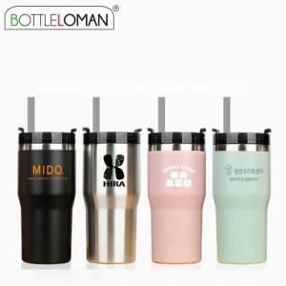

【상세/제작정보】 | - 1도인쇄 100개 미만 인쇄비 추가됩니다.<br>- 개별인박스 및 선물포장지는 예고없이 변경될 수 있습니다.

【인쇄/포장옵션】 | 실크, 레이저 / 포장지포장

【공급단가】 | 수량 | 50~ | 100~ | 500~ | 1,000~ | 2,000~
*VAT별도 | 단가 | 9,100원 | 8,610원 | 8,190원 | 7,980원 | 7,840원

【상품 URL】 | https://www.synergygift.co.kr:443/src/goods_detail.php?gdno=29696

